002_処理フロー(簡略)
【ｱｸﾃｨﾋﾞﾃｨ図】

初期処理

ビル情報内容確認画面

ビル情報入力

各項目入力

入力チェック
エラー

ビル情報内容確認画面

ビル情報_UI · Design
 | 【 ビル情報 Page 】

ビル情報PAGE

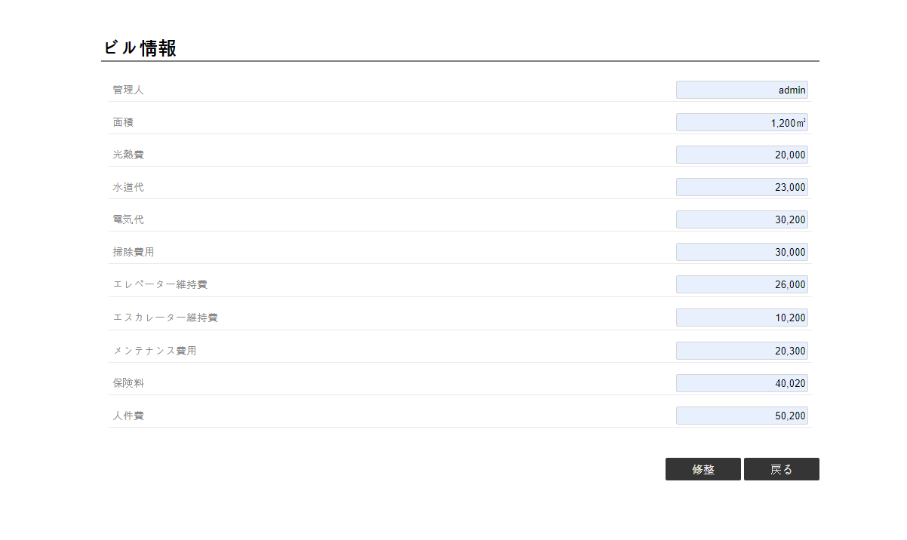

1
2
《ビル情報入力・UI・Design》

コントロール名 |  |  | 参照カラム | データ型 | 表示桁数 | 表示形式 | HELP | 必 | 入 | 非表示 | 制御 | 備考 | Ver
1 |  | 修整 |  | ボタン |  |  |  |  |  |  | ○
2 |  | 戻る |  | ボタン |  |  |  |  |  |  | ○

ビル情報入力_UI · Design
 | 【 ビル情報入力 Page 】

ビル情報入力PAGE

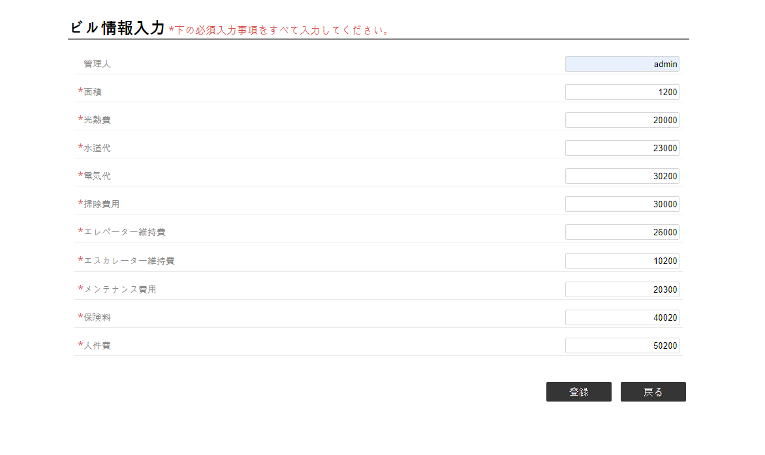

1
2
3
4
5
6
7
8
9
10

《ビル情報・UI・Design》

11
12
《ビル情報・UI・Design》

コントロール名 |  |  | 参照カラム | データ型 | 表示桁数 | 表示形式 | HELP | 必 | 入 | 非表示 | 制御 | 備考 | Ver
1 |  | 面積 |  | int(10) | 10 |  |  | ○ | ○
2 |  | 光熱費 |  | int(7) | 7 |  |  | ○ | ○
3 |  | 水道代 |  | int(7) | 7 |  |  | ○ | ○
4 |  | 電気代 |  | int(7) | 7 |  |  | ○ | ○
5 |  | 掃除費用 |  | int(7) | 7 |  |  | ○ | ○
6 |  | エレベーター維持費 |  | int(7) | 7 |  |  | ○ | ○
7 |  | エスカレーター維持費 |  | int(7) | 7 |  |  | ○ | ○
8 |  | メンテナンス費用 |  | int(7) | 7 |  |  | ○ | ○
9 |  | 保険料 |  | int(7) | 7 |  |  | ○ | ○
10 |  | 人件費 |  | int(7) | 7
11 |  | 登録 |  | ボタン |  |  |  |  |  |  | ○
12 |  | 戻る |  | ボタン |  |  |  |  |  |  | ○

